상품제안서
주문제작형 캘린더 점착메모지9P(볼펜+클립포함) | 상품코드: S44680

 |  |  |  |  |  |  | 02-713-8555 | www.synergygift.co.kr
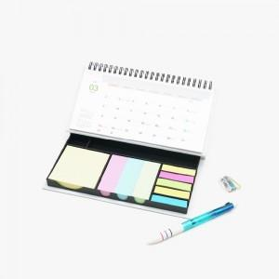 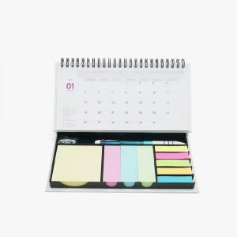

【상세/제작정보】 | <p>표지+달력 컬러 / 내지 먹1도 인쇄 포함<span style="font-size: 14pt;">​</span>&nbsp;</p>

【인쇄/포장옵션】 | 풀칼라 / OPP(비닐)

【공급단가】 | 수량 | 100~ | 300~ | 1,000~ | 3,000~ | 5,000~
*VAT별도 | 단가 | 5,520원 | 4,420원 | 3,560원 | 3,420원 | 3,300원

【상품 URL】 | https://www.synergygift.co.kr:443/src/goods_detail.php?gdno=44680

